상품제안서
샤오미 차량용 자동 무선충전거치대 20W | 상품코드: F15593

 |  |  |  |  |  |  | 02-412-0044 | www.easy1.co.kr
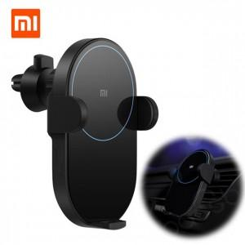

【상세/제작정보】 | 자동 슬라이드, 모션센서, 20W 고속충전

【인쇄/포장옵션】 | 레이저 / 포장지포장

【공급단가】 | 수량 | 30~ | 100~ | 300~ | 500~ | 1,000~
*VAT별도 | 단가 | 37,090원 | 36,470원 | 35,540원 | 34,920원 | 33,990원

【상품 URL】 | http://www.easy1.co.kr/src/goods_detail.php?gdno=15593

